상품제안서
협립 75 카본 무광 리더스 인쇄용 우산 (300T 초고밀도) | 상품코드: S25055

 |  |  |  |  |  |  | 02-713-8555 | www.synergygift.co.kr
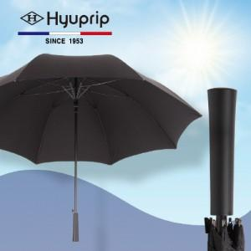

【상세/제작정보】

【인쇄/포장옵션】 | 실크, 원단실크1도 / 포장불가능

【공급단가】 | 수량 | 30~ | 100~ | 200~ | 300~ | 500~
*VAT별도 | 단가 | 29,300원 | 28,100원 | 27,200원 | 26,300원 | 25,600원

【상품 URL】 | https://www.synergygift.co.kr:443/src/goods_detail.php?gdno=25055

